상품제안서
드립백 선물세트 12ea*2종 | 상품코드: F18158

 |  |  |  |  |  |  | 02-412-0044 | www.easy1.co.kr
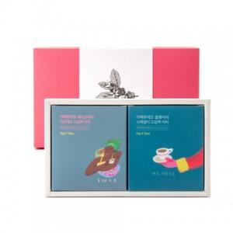 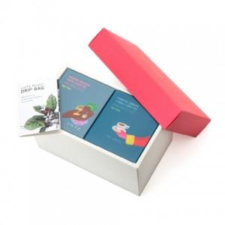 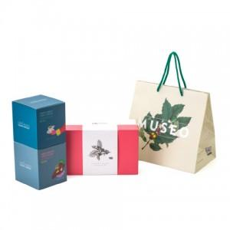

【상세/제작정보】

【인쇄/포장옵션】 | 스티커 / 포장불가능

【공급단가】 | 수량 | 50~ | 100~ | 300~ | 500~ | 1,000~
*VAT별도 | 단가 | 26,860원 | 25,870원 | 24,870원 | 23,880원 | 23,280원

【상품 URL】 | https://dev.easy1.co.kr:443/src/goods_detail.php?gdno=18158

